联盟金币预计结算
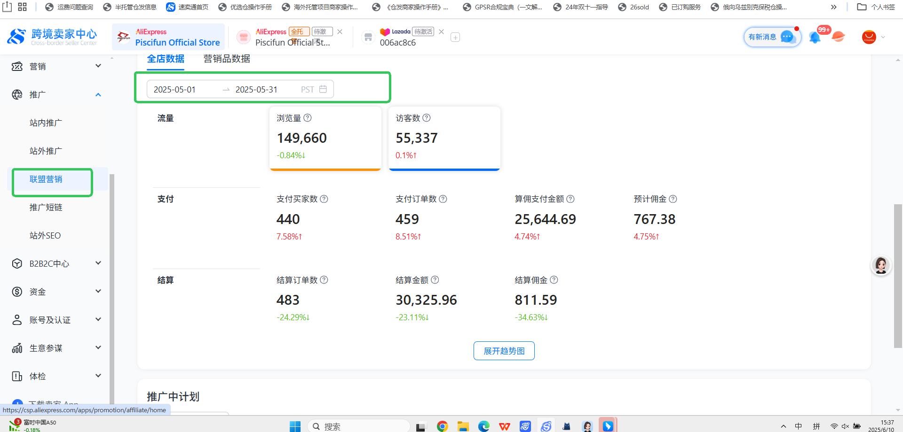
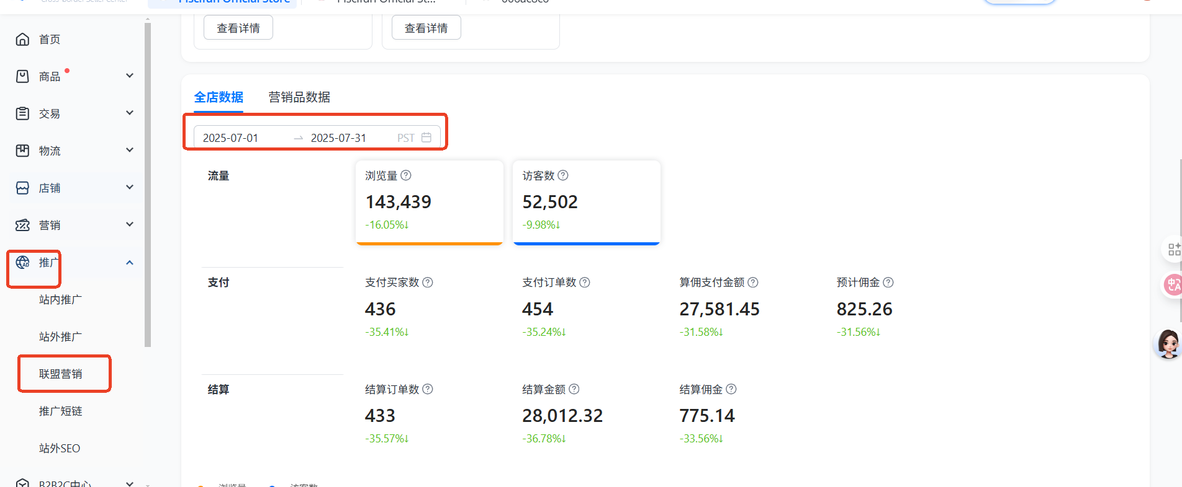
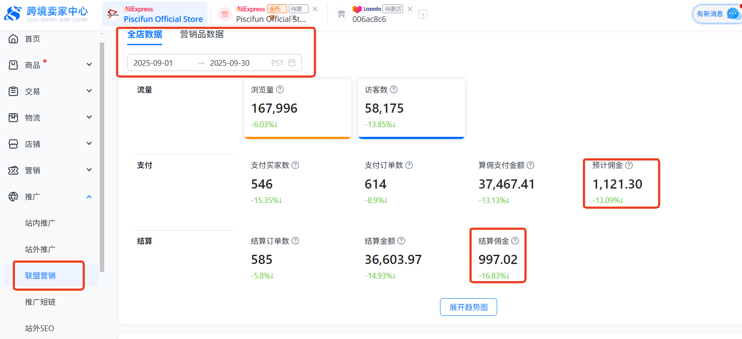
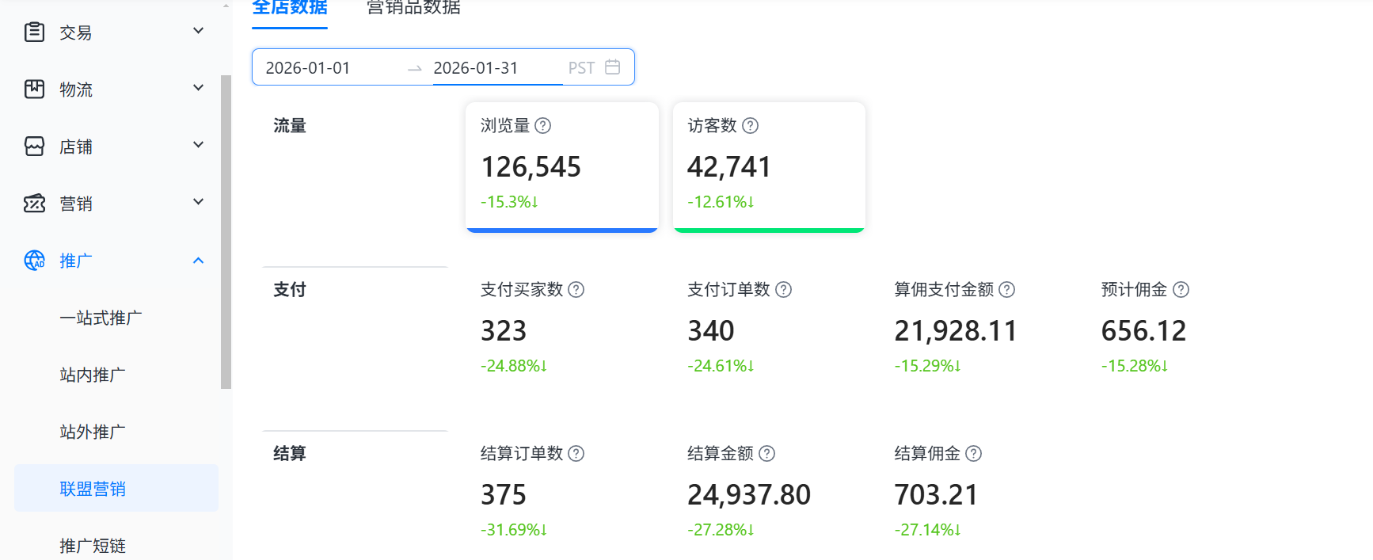
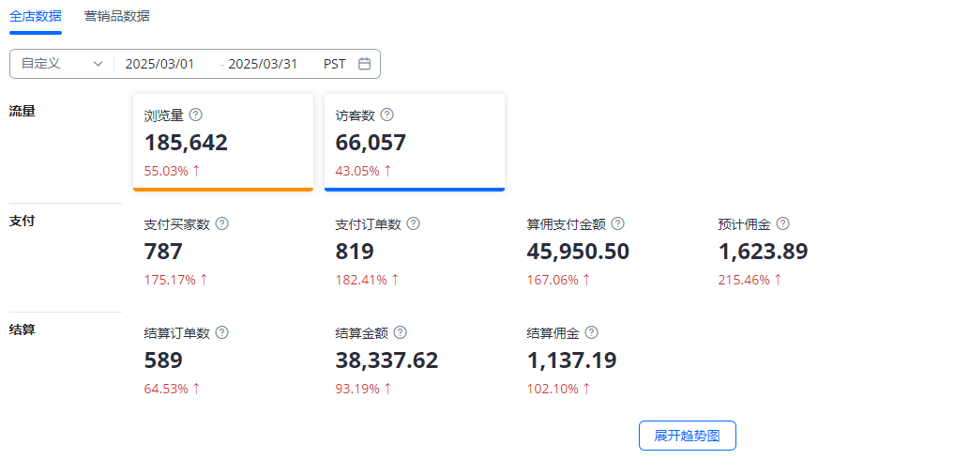
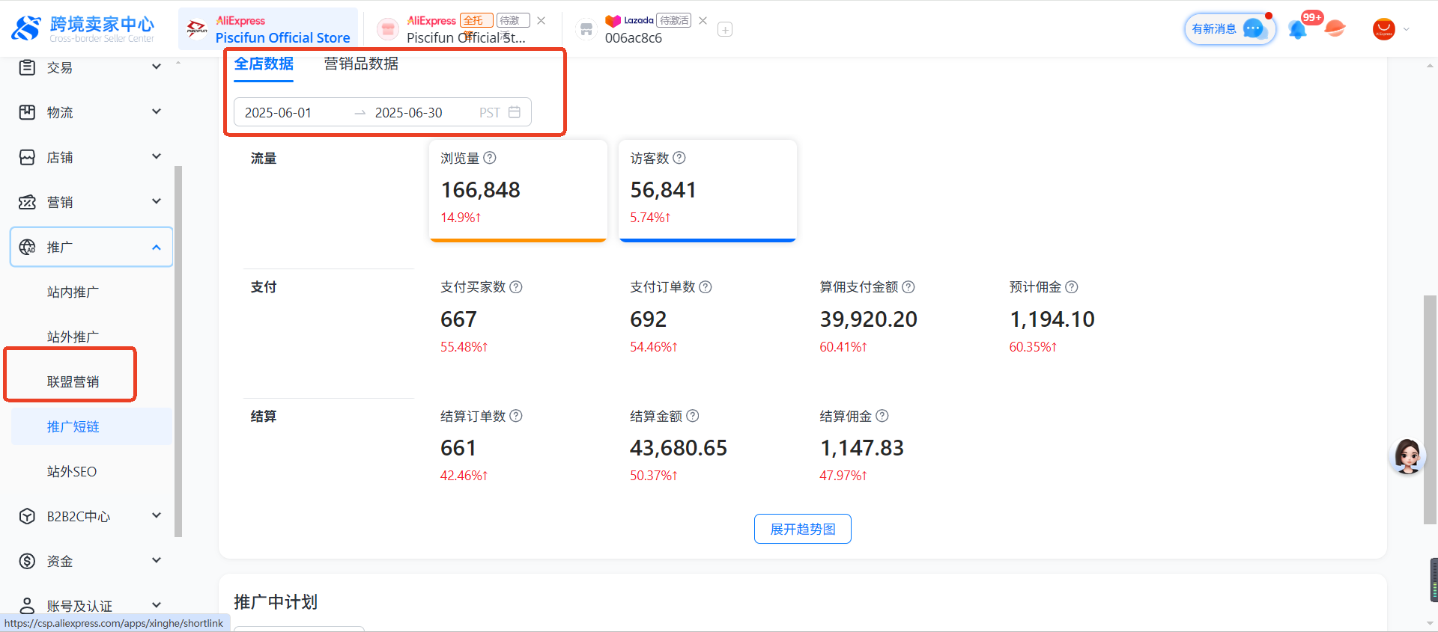
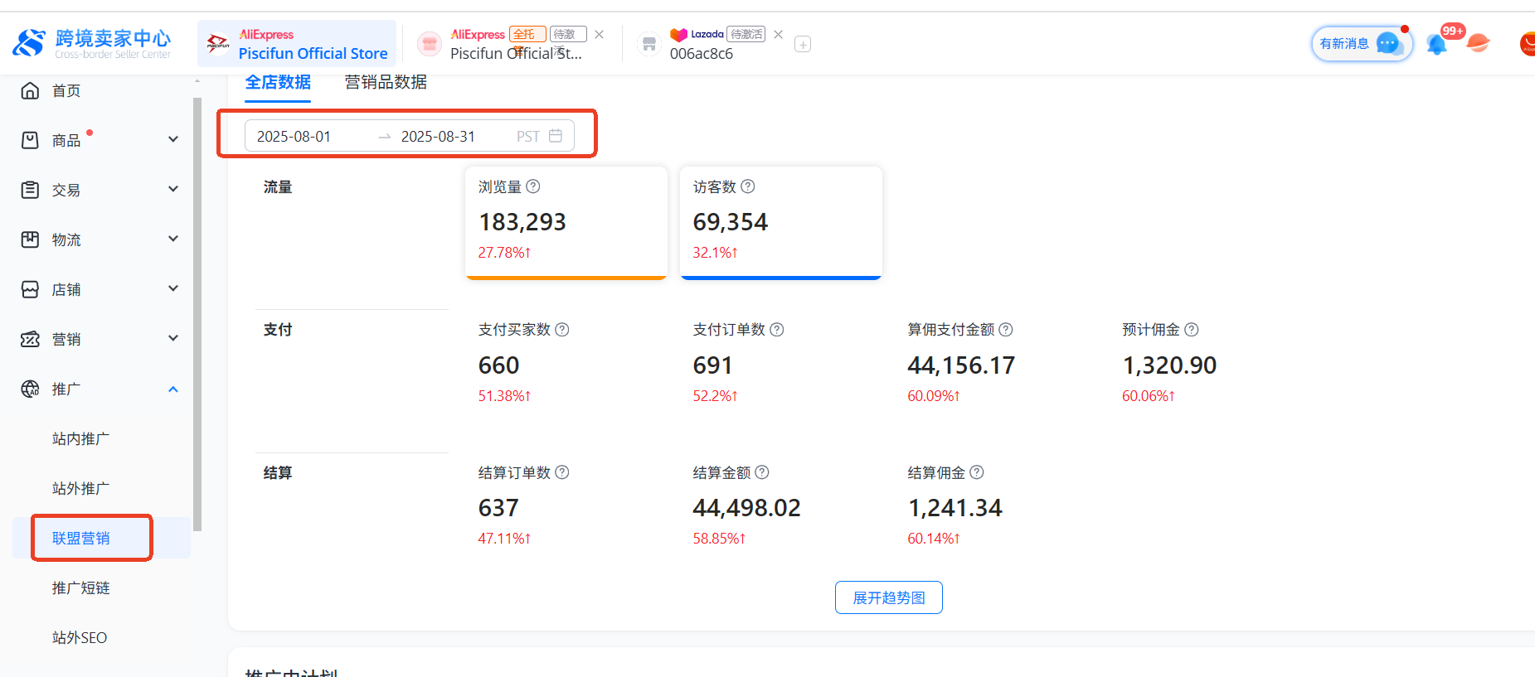
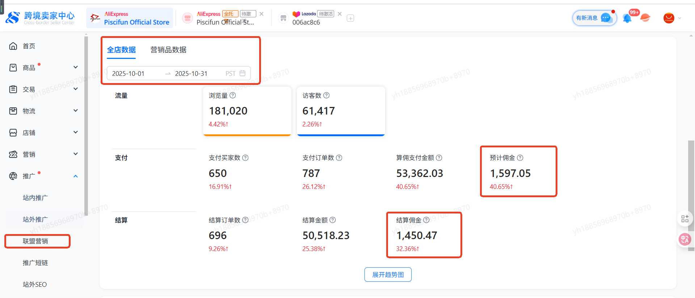
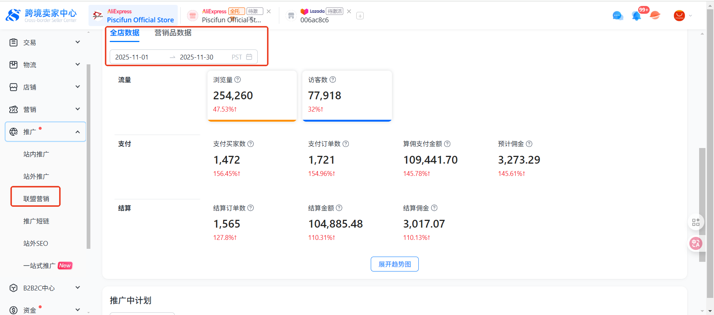
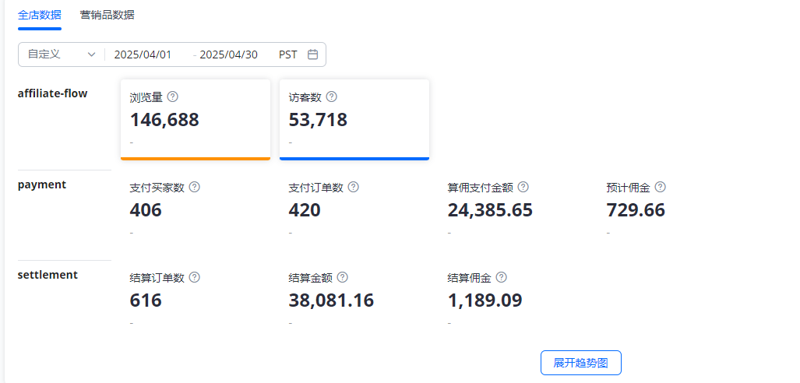
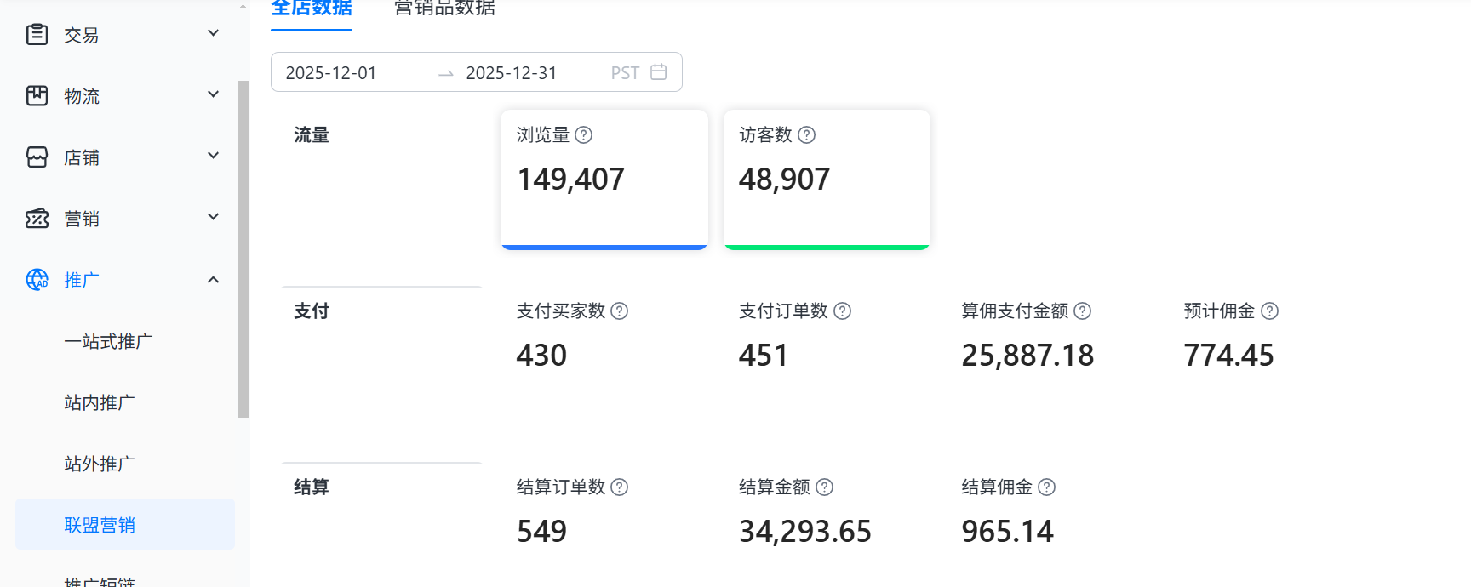
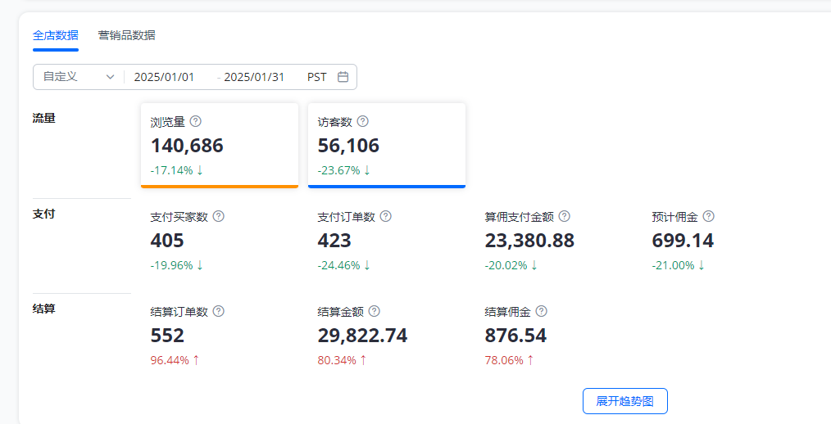

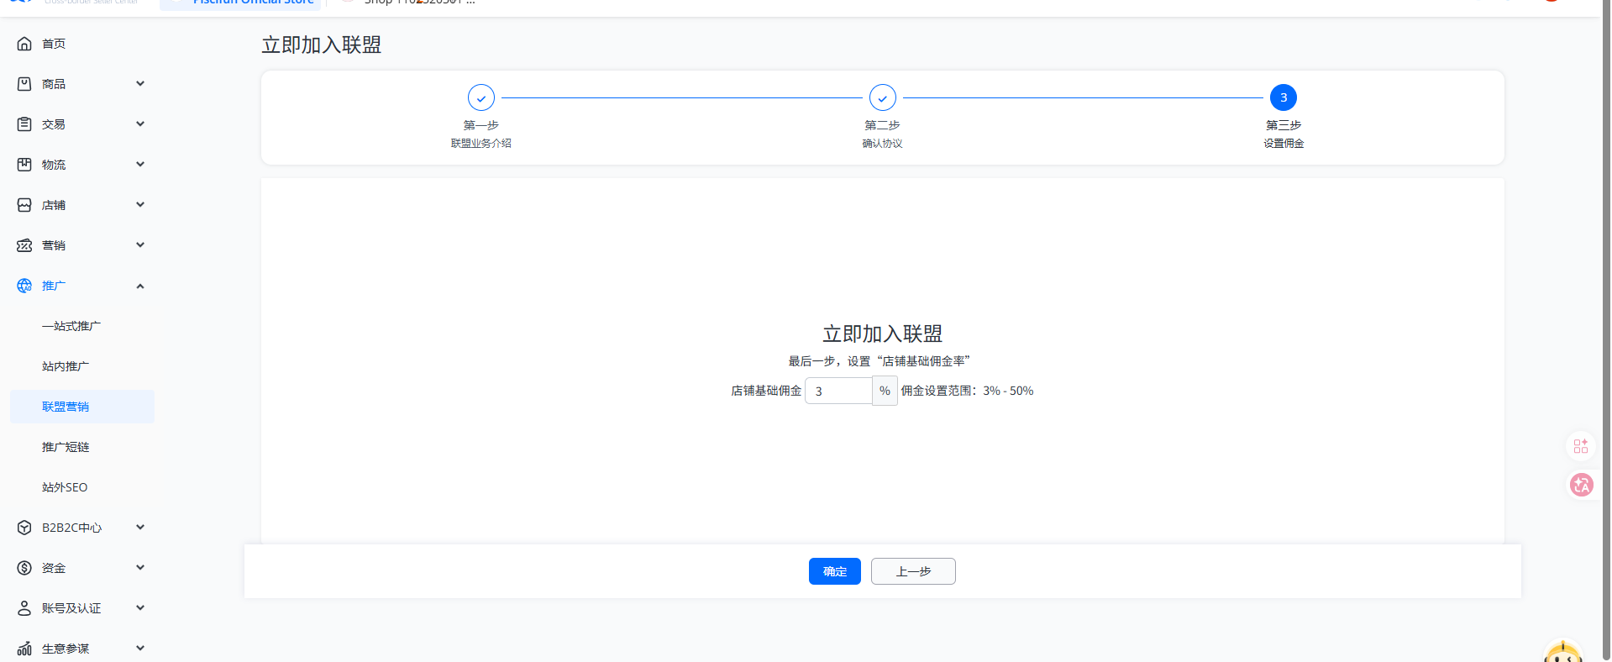
 |  |  |  |  |  |  |  |  |  |  |  |  |  |  |  |  |  | 3月已经退出联盟
 |  |  | 2024年 | 2025年 | 2025年 | 2025年 | 2025年 | 2025年 | 2025年 | 2025年 | 2025年 | 2025年 | 2025年 | 2025年 | 2025年 | 2026年 | 2026年 | 2026年
 | 备注 | 结算类型 | 12月 | 1月 | 2月 | 3月 | 4月 | 5月 | 6月 | 7月 | 8月 | 9月 | 10月 | 11月 | 12月 | 26.1月 | 26.2月 | 26.3月
 |  | 预计佣金 | 884.99 | 699.14 | 484.47 | 1623.89 | 729.66 | 767.38 | 1,194.10 | 825.26 | 1,320.90 | 1,121.30 | 1,597.05 | 3,273.29 | 774.45 | 656.12
 |  | 结算佣金 | 597.32 | 876.54 | 865.38 | 1137.19 | 1189.09 | 811.59 | 1,147.83 | 775.14 | 1,241.34 | 997.02 | 1,450.47 | 3,017.07 | 965.14 | 703.21
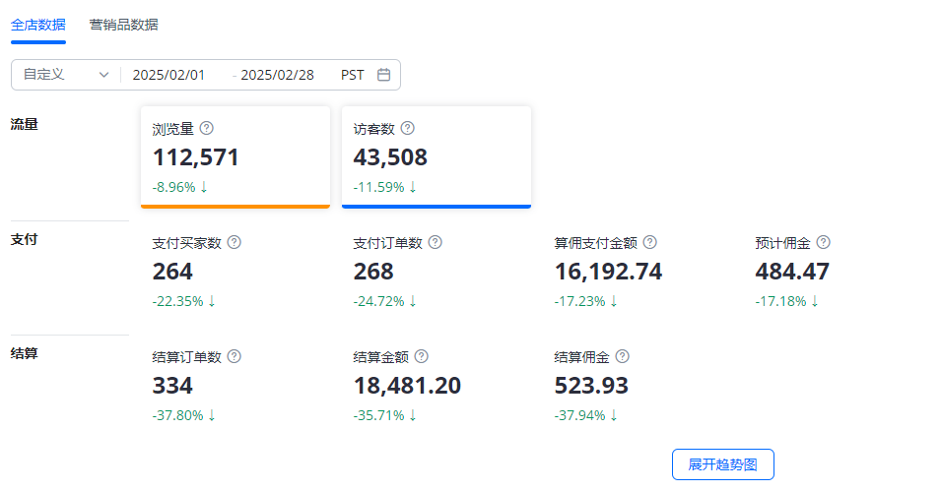
 |  | 本月历史订单结算佣金 |  | 402.17 | 502.98 | -130.44 | 484.4 | 83 | -5.61 | -20.11 | 17.26 | -74.13 | -96.11 | -117.67 | 212.44 | 77.59 | -779.46 | -
速卖通收入表 | 联盟佣金 | 本月当期订单结算佣金 |  | 474.37 | 362.40 | 1,267.63 | 704.69 | 728.59 | 1,153.44 | 795.25 | 1,224.08 | 1,071.15 | 1,546.58 | 3,134.74 | 752.70 | 625.62 | 779.46
 |  | 当期未结算订单佣金 | 287.67 | 224.77 | 122.07 | 356.26 | 24.97 | 38.79 | 40.66 | 30.01 | 96.82 | 50.15 | 50.47 | 138.55 | 21.75 | 30.50 | -779.46 | -

